Sheet1
健康档案项目问题反馈表5
序号 | 所在位置 | 问题和改进 | 已修正 | 已测试 | 备注
1 | 后台--- 健康档案列表 | 健康档案列表后台页面登录过期后，子页面不要跳到首页 ，过期后点击，应跳回到后台登录页面。（优先解决）（参考后台其它菜单项过期返回后台登录页）
2 | 前台--- 患者入口登录---健康管理--社区居民健康档案 | 个人健康档案查看打印。放在左侧菜单列---健康管理-- 下，列出本人健康档案--和查看、打印功能（优先）
3 | 前台---医生 --- 健康档案--修改编辑 | 修改后，保存时会清除 原保存的 既往史 和 家族史 已选项数据。（优先） ，后台修改有同样问题。
4 | 前台 -- 医生 --- 添加 体检表 | 非免疫规划预防接种史 添加时 接种日期 应加上日期选择器。（优先）
5 | 前台 -- 医生 --- 添加 体检表 | 住院治疗情况 住院史、家庭病史 ，添加日期时应加上日期选择器。（优先）
6 | 前台 -- 医生 --- 添加修改 体检表 | 查体 --乳腺 其他 无法保存。
7 | 前台 -- 医生 --- 添加修改 体检表 | 现存主要健康问题 脑血管疾病 其他 无法保存，眼部疾病 其他 无法保存。
8 | 前台 -- 医生 --- 添加修改 体检表 | 各多选项 选择无 及无异常 时其它多选项应禁止修改。【牵涉地方较多，慢慢改】（可最后解决）
9 | 前台 -- 诊所入口 --- 列表--操作 | 档案迁出功能，建档诊所可把 档案所属权移交给其它诊所，让该诊所有权修改。（可最后解决） | 不解决，需要加表和更新流程。
10 | 后台--- 健康档案列表 ---列表 --查询 | 录入人 查询无效（测试有效，表载入的是医生），添加城市查询项（优先）
11 | 后台--- 健康档案列表--修改编辑 | 遗产病史 （改为：遗传病史） --- 有 ：疾病名称，填写的只能保存 一个字。字段需要加长。（优先）
12 | 后台--- 健康档案列表--修改编辑 | 保存时会清除 原保存的 既往史 和 家族史 已选项数据。（优先），前台也有同样问题。
13 | 后台--- 健康档案列表--添加新档案 | 添加患者中 ，也出现双击关联患者，进入有诊所患者列表？ | 不知道在说什么
14 | 前台 -- 医生 --- 查看 、打印 | 基本表 调整在一页中 。页底部去掉网址（优先）
15 | 前台 -- 医生 --- 查看 、打印 | 体检表调整在4页中，表格最底部格线超出，修改表底线对齐。 表页顶部标注 表名。页底部去掉网址（优先）
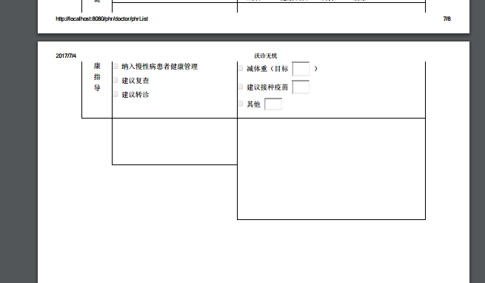

16 | 前台---医生 --- 健康档案--修改编辑 | 同诊所其他人建的表，编辑时缺 附表 这项

 |  |  |  | 已测

表格调整
健康档案表调整

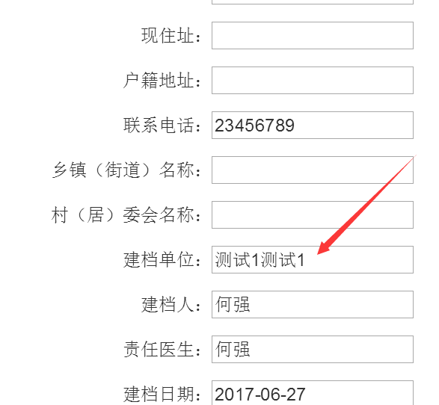

 | 这个位置的诊所地址 和 诊所名字 ，之间加一个 “，”分割开来。
 | 为什么在后台档案列表字段中有“，”在 前台封面中却没有？

